Лист1
Задвижки стальные

Наименование | Ду(мм) | Ру(Мра) | Цена с НДС руб.
30с41нж | 50 | 1.6 | 5,886 | 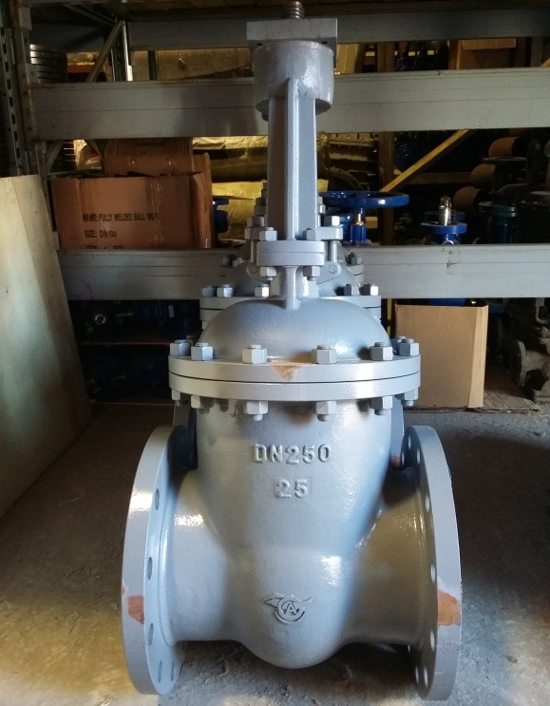
 | 80 |  | 9,252
 | 100 |  | 12,888
 | 150 |  | 22,806
 | 200 |  | 34,614
 | 250 |  | 54,972
 | 300 |  | 80,226
 | 400 |  | 175,140
30c941нж | 400 | 1.6 | 184,050
 | 500 |  | 284,004
 | 600 |  | 361,440
 | 700 |  | 536,400
 | 800 |  | 745,200
 | 1000 |  | 1,656,000
30с64нж | 50 | 2.5 | 7,236
 | 80 |  | 12,006
 | 100 |  | 15,480
 | 150 |  | 30,240
 | 200 |  | 44,640
 | 250 |  | 77,832
 | 300 |  | 91,440
 | 400 |  | 207,000
30с964нж | 400 | 2.5 | 216,000
 | 500 |  | 382,140
 | 600 |  | 509,580
 | 700 |  | 573,300
 | 800 |  | 796,140
 | 1000 |  | 1,751,400
30с15нж | 50 | 4.0 | 9,036
 | 80 |  | 17,388
 | 100 |  | 25,290
 | 150 |  | 50,976
 | 200 |  | 73,512
 | 250 |  | 112,680
 | 300 |  | 153,090
30с915нж | 400 | 4.0 | 425,340
 | 500 |  | 573,300
30с927нж | 400 | 2.5 | 205,200
 | 500 |  | 343,980
 | 600 |  | 461,700
 | 700 |  | 709,920
 | 800 |  | 874,800
 | 1000 |  | 1,751,400

Главные материалы литья: от Ду-50 - 300 мм. из 20 л, Ду-300 -1200 из стали 20
Диск из 20л/20 с наплавкой из нерж. стали
Втулка - латунь
Шпиндель - 20Х13

